信息填写
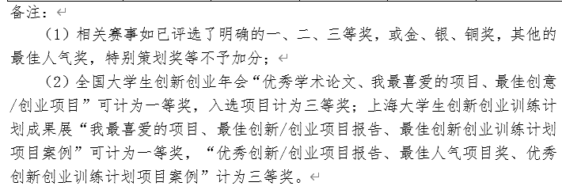
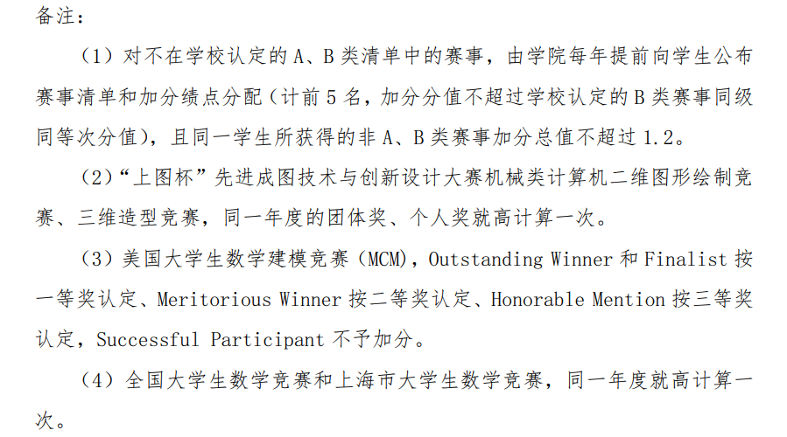
提示信息：“信息填写”sheet中字段请务必按照“论文专利、赛事、兵役、荣誉、体育、美育、志愿服务、国际组织实习”sheet的相关字段填写，如“信息填写”sheet中“赛事级别”一项，须严格按照“赛事”sheet中“赛事级别”填写，例A类-国家级或C类-省市级等。 表格中只需填写（标注为“请填写”、“请选择”的相关项），分数会自动计算，自己进行核对。请不要修改表格中其他内容。

 |  |  |  |  |  |  |  |  |  |  | 本表继续 | ----> |  |  |  |  |  |  |  |  |  | 本表继续 | ----> |  |  |  |  |  | 本表继续 | ----> |  |  |  |  | 本表填写到此列结束，注意下方三项填写 | ||
 |  | 论文、专利填写区： |  |  |  |  | 论文、专利总得分： |  | 0 |  |  | 赛事填写区： | 提醒：赛事填写请看左下区域的规则提示。 |  |  |  |  | 赛事总得分： |  | 0 |  |  | 兵役填写区： |  | 兵役总得分： | 0 |  |  | | | 荣誉填写区： |  | 荣誉总得分： | 0 |  |  | ||
学号： |  | 论文专利名称 （请填写） | 期刊名称 （请填写） | 类别 （请选择） | 发表日期 （请填写） | 作者署名情况 （请选择） | 本人排名 or 共同作者人数 (请选择） | 自评分 （请填写） | 本项匹配得分 | 其他备注 |  | 获奖项目名称（请填写） | 参加的赛项名称（请选择） | 获奖年月 （请填写） | 比赛级别 （请核对） | 获奖等级 （请选择） | 团队人数 （请选择） | 自己排名 （请选择） | 自评分 （请填写） | 匹配得分 | 同一赛事重复标记 |  | 是否服兵役 （请选择） | 获得荣誉 （请选择） | 自评分 （请填写） | 本项匹配得分 | 其他备注 |  | | | 荣誉称号 （请选择） | 获得日期 （请填写） | 自评分 （请填写） | 本项匹配得分 | 其他备注
姓名： |  |  |  |  |  |  |  |  | 0 |  |  |  |  |  | 0 |  |  |  |  | 0 |  |  |  |  |  | 0 |  |  |  |  |  |  | 0
 |  |  |  |  |  |  |  |  | 0 |  |  |  |  |  | 0 |  |  |  |  | 0 |  |  |  |  |  | 0 |  |  |  |  |  |  | 0
 |  |  |  |  |  |  |  |  | 0 |  |  |  |  |  | 0 |  |  |  |  | 0 |  |  |  |  |  | 0 |  |  |  |  |  |  | 0
 |  |  |  |  |  |  |  |  | 0 |  |  |  |  |  | 0 |  |  |  |  | 0 |  |  |  |  |  | 0 |  |  |  |  |  |  | 0
 |  |  |  |  |  |  |  |  | 0 |  |  |  |  |  | 0 |  |  |  |  | 0 |  |  |  |  |  | 0 |  |  |  |  |  |  | 0
六项总得分： | 0 |  |  |  |  |  |  |  | 0 |  |  |  |  |  | 0 |  |  |  |  | 0 |  |  |  |  |  | 0 |  |  |  |  |  |  | 0
 |  |  |  |  |  |  |  |  | 0 |  |  |  |  |  | 0 |  |  |  |  | 0 |  |  |  |  |  | 0 |  |  |  |  |  |  | 0
分项计分： |  |  |  |  |  |  |  |  | 0 |  |  |  |  |  | 0 |  |  |  |  | 0 |  |  |  |  |  | 0 |  |  |  |  |  |  | 0
论文、专利总得分： | 0 |  |  |  |  |  |  |  | 0 |  |  |  |  |  | 0 |  |  |  |  | 0 |  |  |  |  |  | 0 |  |  |  |  |  |  | 0
赛事总得分： | 0 |  |  |  |  |  |  |  | 0 |  |  |  |  |  | 0 |  |  |  |  | 0 |  |  |  |  |  | 0 |  |  |  |  |  |  | 0
兵役总得分： | 0 |  |  |  |  |  |  |  | 0 |  |  |  |  |  | 0 |  |  |  |  | 0
志愿服务总得分： | 0 |  |  |  |  |  |  |  | 0 |  |  |  |  |  | 0 |  |  |  |  | 0
国际组织实习总得分： | 0 |  |  |  |  |  |  |  | 0 |  |  |  |  |  | 0 |  |  |  |  | 0 |  |  | 志愿服务填写区： |  |  | 志愿服务总得分： | 0 |  |  | 体育填写区： |  | 体育总得分： | 0
荣誉总得分： | 0 |  |  |  |  |  |  |  | 0 |  |  |  |  |  | 0 |  |  |  |  | 0 |  |  | 是否优秀志愿者 （请选择） | 活动名称 （请填写） | 荣誉级别 （请选择） | 自评分 （请填写） | 本项匹配得分 | 其他备注 |  | 加分体育赛事 （请选择） | 获得日期 （请填写） | 自评分 （请填写） | 本项匹配得分 | 其他备注
体育总得分： | 0 |  |  |  |  |  |  |  | 0 |  |  |  |  |  | 0 |  |  |  |  | 0 |  |  |  |  |  |  | 0 |  |  |  |  |  | 0
美育总得分： | 0 |  |  |  |  |  |  |  | 0 |  |  |  |  |  | 0 |  |  |  |  | 0 |  |  |  |  |  |  | 0 |  |  |  |  |  | 0
 |  |  |  |  |  |  |  |  |  |  |  |  |  |  | 0 |  |  |  |  | 0 |  |  |  |  |  |  | 0 |  |  |  |  |  | 0
 |  | 申请人只能有一次以非第一作者成果加分，且此成果的第一作者应为本校相关学科（专业）的师生。 |  |  |  |  | 2作项数 |  |  |  |  |  |  |  | 0 |  |  |  |  | 0 |  |  |  |  |  |  | 0 |  |  |  |  |  | 0
 |  |  |  |  |  |  | 0 |  |  |  |  |  |  |  | 0 |  |  |  |  | 0 |  |  |  |  |  |  | 0 |  |  |  |  |  | 0
 |  |  |  |  |  |  |  |  |  |  |  |  |  |  | 0 |  |  |  |  | 0 |  |  |  |  |  |  | 0 |  |  |  |  |  | 0
 |  |  |  |  |  |  |  |  |  |  |  |  |  |  | 0 |  |  |  |  | 0 |  |  |  |  |  |  | 0 |  |  |  |  |  | 0
 |  |  |  |  |  |  |  |  |  |  |  |  |  |  | 0 |  |  |  |  | 0 |  |  |  |  |  |  | 0 |  |  |  |  |  | 0
 |  | 赛事填写提示： |  |  |  |  |  |  |  |  |  |  |  |  | 0 |  |  |  |  | 0 |  |  |  |  |  |  | 0 |  |  |  |  |  | 0
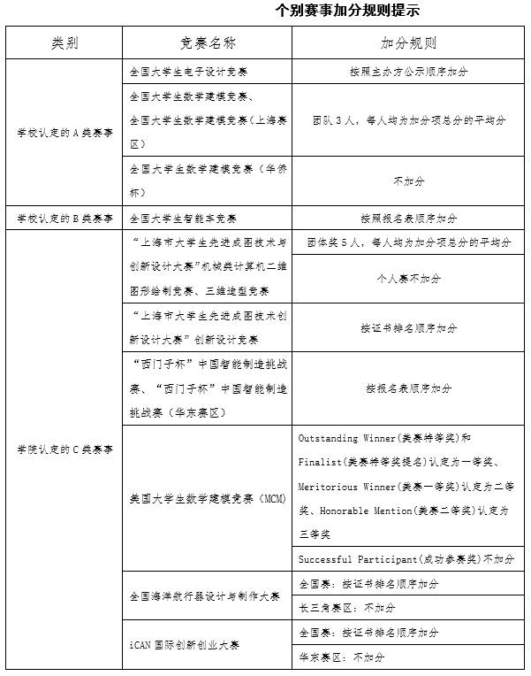
 |  |  |  |  |  |  |  |  |  |  |  |  |  |  | 0 |  |  |  |  | 0 |  |  |  |  |  |  | 0 |  |  |  |  |  | 0
 |  |  |  |  |  |  |  |  |  |  |  |  |  |  | 0 |  |  |  |  | 0
 |  |  |  |  |  |  |  |  |  |  |  |  |  |  | 0 |  |  |  |  | 0
 |  |  |  |  |  |  |  |  |  |  |  |  |  |  | 0 |  |  |  |  | 0 |  |  | 国际组织实习填写区： |  |  | 国际组织实习总得分： | 0 |  |  | 美育填写区： |  | 美育总得分： | 0
 |  |  |  |  |  |  |  |  |  |  |  |  |  |  | 0 |  |  |  |  | 0 |  |  | 国际组织实习名称 （请填写） | 起止时间 （请填写） | 实习期3个月以上（请选择） | 自评分 （请填写） | 本项匹配得分 | 其他备注 |  | 加分美育赛事 （请选择） | 获得日期 （请填写） | 自评分 （请填写） | 本项匹配得分 | 其他备注
 |  |  |  |  |  |  |  |  |  |  |  |  |  |  | 0 |  |  |  |  | 0 |  |  |  |  |  |  | 0 |  |  |  |  |  | 0
 |  |  |  |  |  |  |  |  |  |  |  |  |  |  | 0 |  |  |  |  | 0 |  |  |  |  |  |  | 0 |  |  |  |  |  | 0
 |  |  |  |  |  |  |  |  |  |  |  |  |  |  | 0 |  |  |  |  | 0 |  |  |  |  |  |  | 0 |  |  |  |  |  | 0
 |  |  |  |  |  |  |  |  |  |  |  |  |  |  | 0 |  |  |  |  | 0 |  |  |  |  |  |  | 0 |  |  |  |  |  | 0
 |  |  |  |  |  |  |  |  |  |  |  |  |  |  | 0 |  |  |  |  | 0 |  |  |  |  |  |  | 0 |  |  |  |  |  | 0
 |  |  |  |  |  |  |  |  |  |  |  |  |  |  | 0 |  |  |  |  | 0 |  |  |  |  |  |  | 0 |  |  |  |  |  | 0
 |  |  |  |  |  |  |  |  |  |  |  |  |  |  | 0 |  |  |  |  | 0 |  |  |  |  |  |  | 0 |  |  |  |  |  | 0
 |  |  |  |  |  |  |  |  |  |  |  |  |  |  | 0 |  |  |  |  | 0 |  |  |  |  |  |  | 0 |  |  |  |  |  | 0
 |  |  |  |  |  |  |  |  |  |  |  |  |  |  | 0 |  |  |  |  | 0 |  |  |  |  |  |  | 0 |  |  |  |  |  | 0 |  | ||
 |  |  |  |  |  |  |  |  |  |  |  |  |  |  | 0 |  |  |  |  | 0 |  |  |  |  |  |  | 0 |  |  |  |  |  | 0 |  | ||
 |  |  |  |  |  |  |  |  |  |  |  |  |  |  | 0 |  |  |  |  | 0 |  |  |  |  |  |  |  |  |  |  |  |  | ==== |  | 本表填写到此结束
 |  |  |  |  |  |  |  |  |  |  |  |  |  |  | 0 |  |  |  |  | 0
 |  |  |  |  |  |  |  |  |  |  |  |  |  |  | 0 |  |  |  |  | 0
 |  |  |  |  |  |  |  |  |  |  |  |  |  |  | 0 |  |  |  |  | 0
 |  |  |  |  |  |  |  |  |  |  |  |  |  |  | 0 |  |  |  |  | 0
 |  |  |  |  |  |  |  |  |  |  |  |  |  |  | 0 |  |  |  |  | 0
 |  |  |  |  |  |  |  |  |  |  |  |  |  |  | 0 |  |  |  |  | 0
 |  |  |  |  |  |  |  |  |  |  |  |  |  |  | 0 |  |  |  |  | 0

 |  |  |  |  |  |  |  |  |  |  |  | 非 A、B 类赛事加分总值不超过 1.2。 |  |  |  |  |  |  |  | C类、待定类别总得分
 |  |  |  |  |  |  |  |  |  |  |  |  |  |  |  |  |  |  |  | 0

